Комоди ДСП


Прайс-лист (Комоди)
Зображення | Маркування | Розміри (ш/г/в) | Ціна, опт | Ціна, роздріб | Примітка
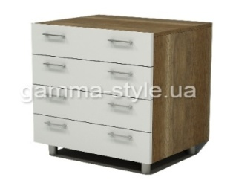 | К-1А | 600х450х850 | 3942 | 4926 | Колір: Дуб сонома, Дуб венге, Білий; Комбінації кольорів; Направляючі - телескопічні, Ручки, ніжки - хром; Крайка: пластик 0,5 мм

 |  | 600х500х850 | 4206 | 5256

 |  | 600х550х850 | 4446 | 5568

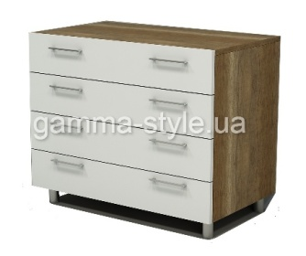 | К-1Б | 800х450х850 | 4530 | 5664 | Колір: Дуб сонома, Дуб венге, Білий; Комбінації кольорів; Направляючі - телескопічні, Ручки, ніжки - хром; Крайка: пластик 0,5 мм

 |  | 800х500х850 | 4800 | 5994

 |  | 800х550х850 | 5076 | 6330

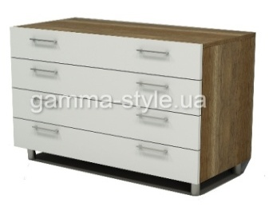 | К-1В | 1000х450х850 | 5154 | 6420 | Колір: Дуб сонома, Дуб венге, Білий; Комбінації кольорів; Направляючі - телескопічні, Ручки, ніжки - хром; Крайка: пластик 0,5 мм

 |  | 1000х500х850 | 5448 | 6798

 |  | 1000х550х850 | 5724 | 7146

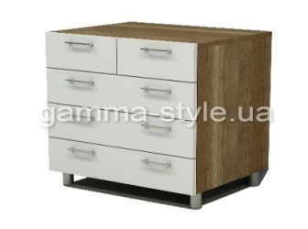 | К-2А | 600х450х850 | 4374 | 5466 | Колір: Дуб сонома, Дуб венге, Білий; Комбінації кольорів; Направляючі - телескопічні, Ручки, ніжки - хром; Крайка: пластик 0,5 мм

 |  | 600х500х850 | 4572 | 5700

 |  | 600х550х850 | 4770 | 5958

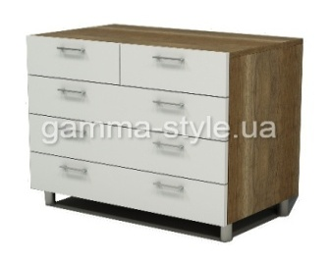 | К-2Б | 800х450х850 | 4980 | 6222 | Колір: Дуб сонома, Дуб венге, Білий; Комбінації кольорів; Направляючі - телескопічні, Ручки, ніжки - хром; Крайка: пластик 0,5 мм

 |  | 800х500х850 | 5190 | 6480

 |  | 800х550х850 | 5394 | 6744

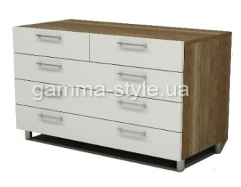 | К-2В | 1000х450х850 | 5532 | 6894 | Колір: Дуб сонома, Дуб венге, Білий; Комбінації кольорів; Направляючі - телескопічні, Ручки, ніжки - хром; Крайка: пластик 0,5 мм

 |  | 1000х500х850 | 5784 | 7206

 |  | 1000х550х850 | 6012 | 7488

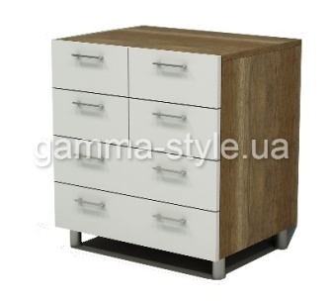 | К-3А | 600х450х850 | 4704 | 5886 | Колір: Дуб сонома, Дуб венге, Білий; Комбінації кольорів; Направляючі - телескопічні, Ручки, ніжки - хром; Крайка: пластик 0,5 мм

 |  | 600х500х850 | 4902 | 6138

 |  | 600х550х850 | 5118 | 6378

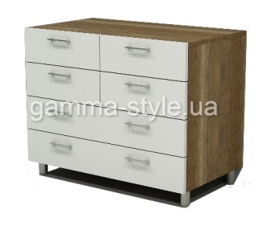 | К-3Б | 800х450х850 | 5256 | 6564 | Колір: Дуб сонома, Дуб венге, Білий; Комбінації кольорів; Направляючі - телескопічні, Ручки, ніжки - хром; Крайка: пластик 0,5 мм

 |  | 800х500х850 | 5502 | 6852

 |  | 800х550х850 | 5724 | 7146

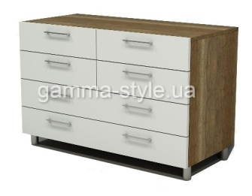 | К-3В | 1000х450х850 | 5958 | 7434 | Колір: Дуб сонома, Дуб венге, Білий; Комбінації кольорів; Направляючі - телескопічні, Ручки, ніжки - хром; Крайка: пластик 0,5 мм

 |  | 1000х500х850 | 6198 | 7728

 |  | 1000х550х850 | 6450 | 8052

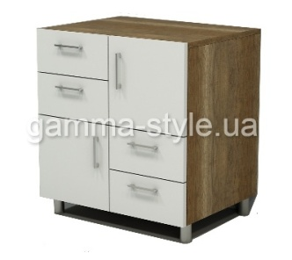 | К-4А | 600х450х850 | 4104 | 5118 | Колір: Дуб сонома, Дуб венге, Білий; Комбінації кольорів; Направляючі - телескопічні, Ручки, ніжки - хром; Крайка: пластик 0,5 мм

 |  | 600х500х850 | 4296 | 5364

 |  | 600х550х850 | 4506 | 5622

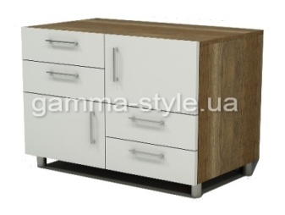 | К-4Б | 800х450х850 | 4596 | 5754 | Колір: Дуб сонома, Дуб венге, Білий; Комбінації кольорів; Направляючі - телескопічні, Ручки, ніжки - хром; Крайка: пластик 0,5 мм

 |  | 800х500х850 | 4842 | 6042

 |  | 800х550х850 | 5076 | 6330

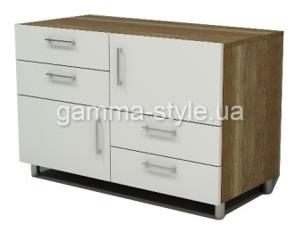 | К-4В | 1000х450х850 | 5124 | 6420 | Колір: Дуб сонома, Дуб венге, Білий; Комбінації кольорів; Направляючі - телескопічні, Ручки, ніжки - хром; Крайка: пластик 0,5 мм

 |  | 1000х500х850 | 5364 | 6708

 |  | 1000х550х850 | 5598 | 7014

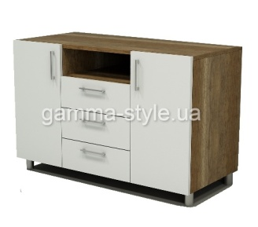 | К-5 | 1000х450х850 | 5016 | 6294 | Колір: Дуб сонома, Дуб венге, Білий; Комбінації кольорів; Направляючі - телескопічні, Ручки, ніжки - хром; Крайка: пластик 0,5 мм

 |  | 1000х500х850 | 5274 | 6630

 |  | 1000х550х850 | 5316 | 6666

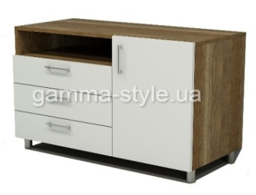 | К-6 | 1000х450х850 | 4662 | 5838 | Колір: Дуб сонома, Дуб венге, Білий; Комбінації кольорів; Направляючі - телескопічні, Ручки, ніжки - хром; Крайка: пластик 0,5 мм

 |  | 1000х500х850 | 4908 | 6138

 |  | 1000х550х850 | 5160 | 6462

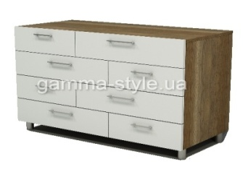 | К-7 | 1000х450х850 | 6780 | 8472 | Колір: Дуб сонома, Дуб венге, Білий; Комбінації кольорів; Направляючі - телескопічні, Ручки, ніжки - хром; Крайка: пластик 0,5 мм

 |  | 1000х500х850 | 7056 | 8826

 |  | 1000х550х850 | 7338 | 9180

  

Можливе виготовлення з матеріалу іншого кольору та інших розмірів, розробка індивідуального проекту
Всі меблі поставляються в розібраному стані та в упаковці. Можливе замовлення послуги зборки.
https://gamma-style.ua
При виготовленні елементів меблів інших розмірів або з матеріалу іншого кольору ціна та строки поставки можуть бути збільшені

